G 1.5.1-3
CES. Informe de Situación Económica y Social de Castilla y León en 2022

Gráfico 1.5.1-3
Viviendas libres y protegidas, 2015-2022
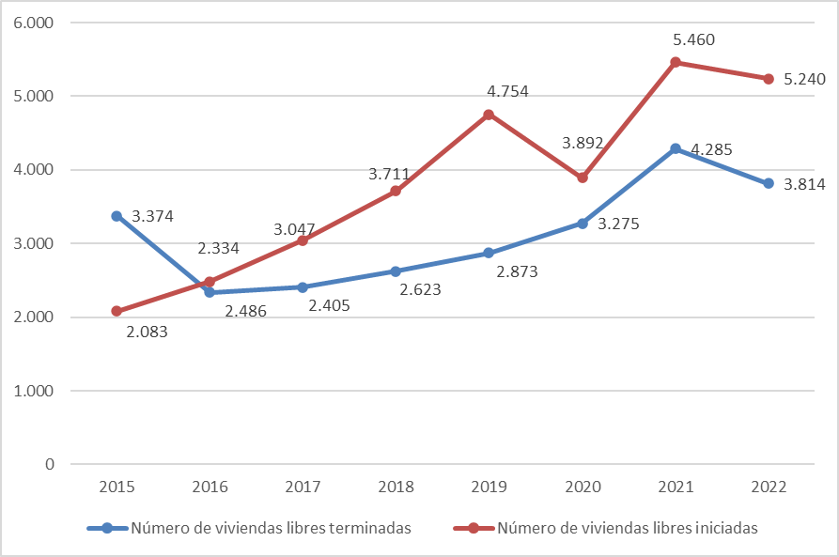

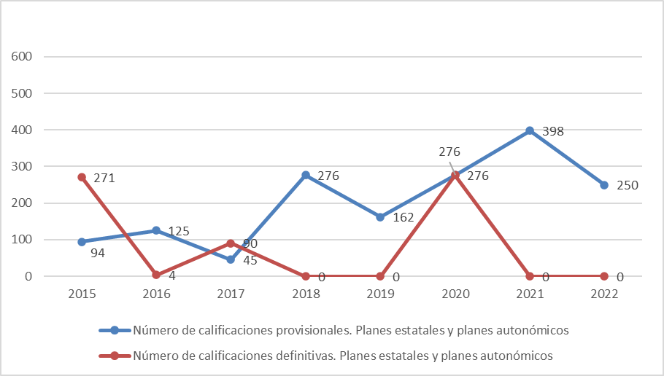

Fuente: Elaboración propia a partir de datos del Ministerio de Transportes, Movilidad y Agenda Urbana.

Datos
 | Número de viviendas libres terminadas | Número de viviendas libres iniciadas
2015 | 3,374 | 2,083
2016 | 2,334 | 2,486
2017 | 2,405 | 3,047
2018 | 2,623 | 3,711
2019 | 2,873 | 4,754
2020 | 3,275 | 3,892
2021 | 4,285 | 5,460
2022 | 3,814 | 5,240

 | Número de calificaciones provisionales. Planes estatales y planes autonómicos | Número de calificaciones definitivas. Planes estatales y planes autonómicos
2015 | 94 | 271
2016 | 125 | 4
2017 | 45 | 90
2018 | 276 | 0
2019 | 162 | 0
2020 | 276 | 276
2021 | 398 | 0
2022 | 250 | 0

